ステージ仕様
ステージ仕様(1)

やりたい事 | 必要な処理 | 必要なアセット | 必要なデータ
バリア×2 | フェニックスを覆うバリア | バリア(色が変わる毎20秒) | バリアのHPが０ になった場合バリアを出す装置に攻撃可能
指示を表示 | テキストの表示 | テキストボックス テキスト | 開始時画面下に テキストを10秒表示
ザコ赤登場 | ４匹出す | 飛行モーション | テキストが消えた5秒後 ４匹出す
ザコ青登場 | ２匹出す | 飛行モーション | 赤の登場15秒後２匹出す
ザコ緑登場 | ２匹出す | 飛行モーション | 青の登場15秒後２匹出す
フェニックス登場 | 右から出す | 飛行モーション | 緑の登場15秒後 右から出す

ステージ仕様(2)

やりたい事 | 必要な処理 | 必要なアセット | 必要なデータ
フェニックス登場 | 右から出す | 飛行モーション | 開始5秒後右から出す
フェニックスの回復 | 同色の弾で回復する | 回復エフェクト | 同色の弾が当たった場合回復

ステージ仕様(3)

やりたい事 | 必要な処理 | 必要なアセット | 必要なデータ
フェニックス登場 | 左から出す | 飛行モーション | 開始5秒後左から出す
フェニックス火球 | 口から火球を出す | 火球エフェクト | プレイヤーに顔を向け 火球を出す

ランダムポップアップ

 | ステージ１
出ない | 30%
赤×１ | 10%
赤×２ | 10%
赤×３ | 10%
赤×４ | 5%
青×１ | 15%
青×２ | 10%
緑×１ | 5%
緑×２ | 5%

 | ステージ２
出ない | 20%
赤×２ | 10%
赤×３ | 10%
赤×４ | 15%
青×１ | 5%
青×２ | 15%
青×３ | 10%
緑×１ | 10%
緑×２ | 5%

 | ステージ３
出ない | 10%
赤×２ | 10%
赤×３ | 10%
赤×４ | 15%
青×１ | 10%
青×２ | 15%
青×３ | 10%
緑×１ | 10%
緑×２ | 10%

ボス
ボス仕様

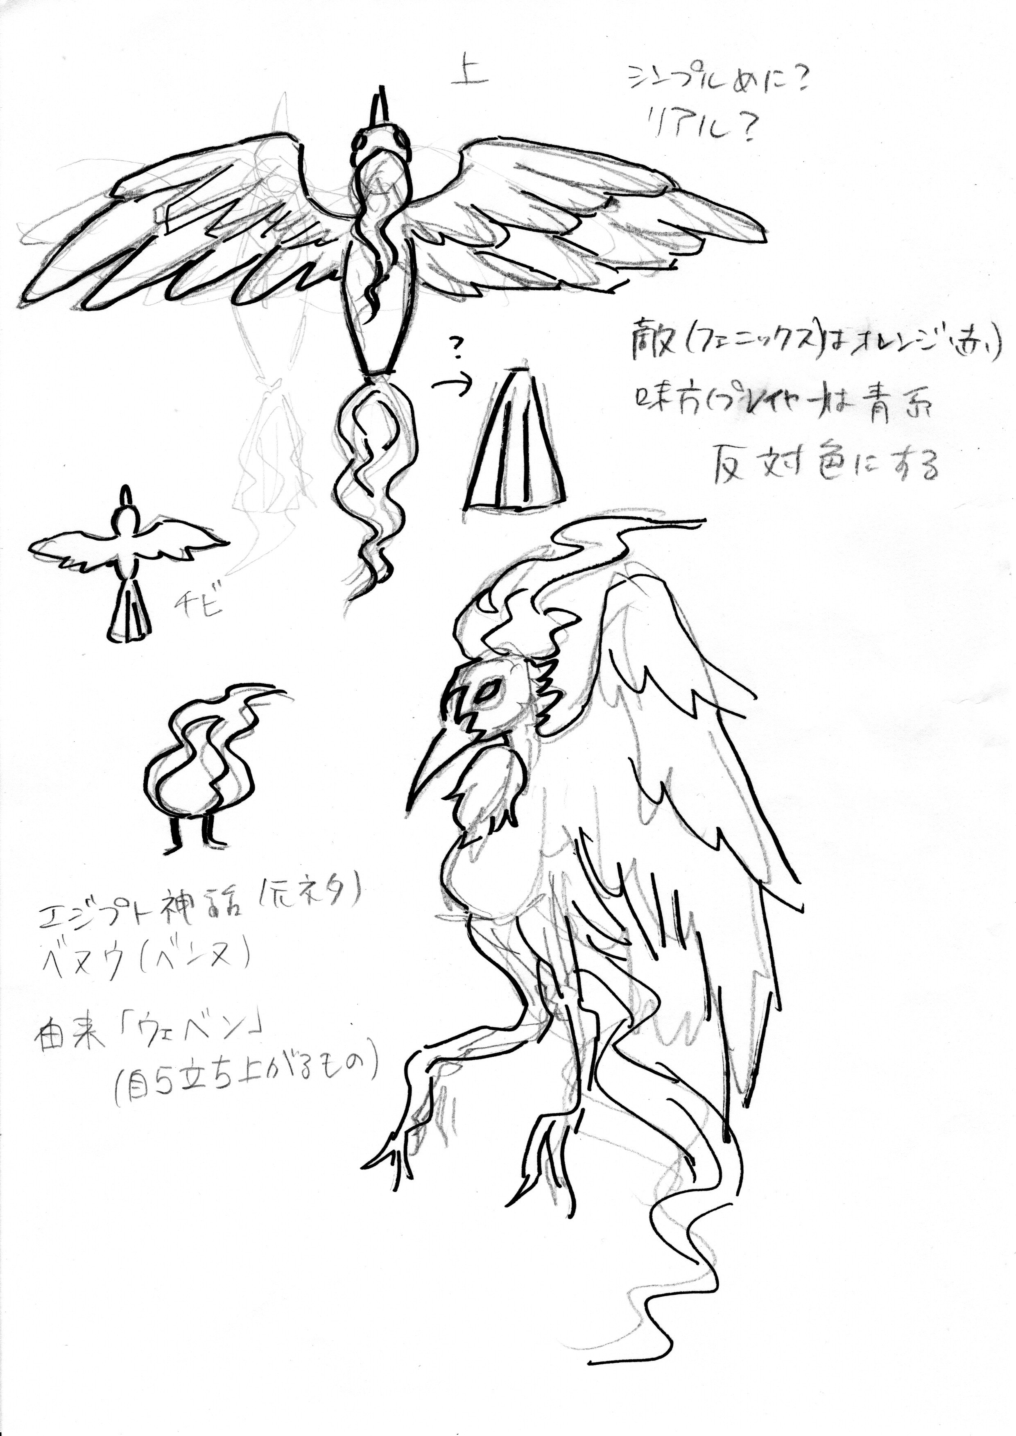
やりたい事 | 必要な処理 | 必要なアセット | 必要なデータ
攻撃_火の粉 | 後ろから火の粉を出す | 火の粉のモーション | 火の粉をランダムで 後方へ出す
攻撃_火球 | 口から火球の発射 | 火球を吐くモーション | プレイヤーの方向へ吐く
飛行 | 羽を羽ばたかせる | 羽ばたくモーション | ライフ減少に合わせて羽ばたく回数を増やす
後方への移動 | フェニックスのライフが半分以下で後方へ移動 | 後方へ移動 | フェニックスのライフが半分以下で後方へ移動
被弾 | ライフを-x (xは弾の攻撃力) | 被弾エフェクト | プレイヤーの弾に当たった場合ライフを-xする (xは弾の攻撃力)
撃破 | ライフが０になった場合 GameClearを表示する | GameClearの表示する | ライフが０になった場合 GameClearを表示する
色の変化 | 色をランダムに変更 | 赤、緑、青の炎を纏った フェニックス | 30秒毎で色を ランダムで変更 | 赤、橙、黄、緑、青、 藍、紫
弱点 | 弱点を攻撃したら フェニックスが鳴く | 鳴き声 | 画面右にいる時：後にランダム 画面左にいる時：前にランダム で出現する

ザコ敵
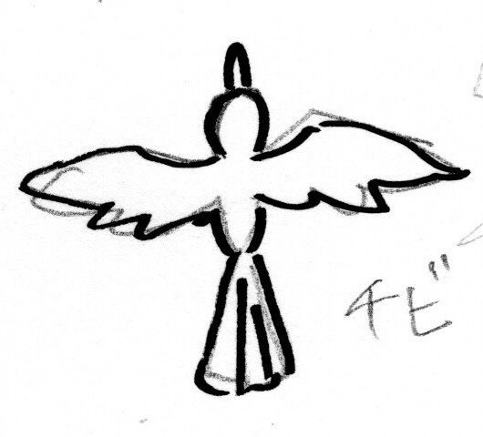
ザコ敵仕様
ザコ敵① | 赤
やりたい事 | 必要な処理 | 必要なアセット | 必要なデータ
攻撃 | プレイヤーに突っ込む | 飛行モーション | プレイヤーに向かって飛ぶ
移動 | 画面右端からプレイヤー に向かって飛ぶ | 飛行モーション | WASDでの移動 ＊機体は画面内のみ移動可
被弾 | 消滅 | 爆発エフェクト | プレイヤーの弾、プレイヤーに接触時小規模爆発 ＊爆発にダメージ判定あり

いつ出るか、どれくらい出るか。

ザコ敵② | 青
やりたい事 | 必要な処理 | 必要なアセット | 必要なデータ
攻撃 | 30°~45°でギザギザ飛ぶ | 飛行モーション | プレイヤーに向かって ギザギザ飛ぶ
移動 | 画面右端からプレイヤー に向かって飛ぶ | 飛行モーション | 30°~45°でギザギザ飛ぶ
被弾 | 消滅 | 爆発エフェクト | プレイヤーの弾、プレイヤーに接触時小規模爆発 ＊爆発にダメージ判定あり

ザコ敵③ | 緑
やりたい事 | 必要な処理 | 必要なアセット | 必要なデータ
攻撃 | 1秒ごとに消えて出る | 飛行モーション | プレイヤーに向かって飛ぶ
移動 | 画面右端からプレイヤー に向かって飛ぶ | 飛行モーション | 1秒ごとに消えて出る
被弾 | 消滅 | 爆発エフェクト | プレイヤーの弾、プレイヤーに接触時小規模爆発 ＊爆発にダメージ判定あり

出現頻度 | 赤 | 青 | 緑
ステージ１ | 2体/1秒 | 1体/5秒 | 1体/10秒
ステージ２ | 2体/0.75秒 | 1体/2.5秒 | 1体/5秒
ステージ３ | 2体/0.5秒 | 1体/1秒 | 1体/2.5秒

